Лист1
Задание:
Предложите проект и просчитайте экономический эффект;
Оцените 3 гипотезы по фреймворку RICE и выберите приоритетную.

Проект:
Внедрение системы электронного документооборота заявлений и выдачи пропусков

Инветиции в проект:
 | Разработка ТЗ |  | 40,000 ₽
 | Разработка ПО |  | 400,000 ₽
 | Внедрение |  | 40,000 ₽
 | Поддержка |  | 40,000 ₽

Обоснование:
 | кол-во заявлений в день |  | 90 ₽
 | время на обработку |  | 2 | часа в день
 | сотрудников в процессе |  | 3
 | ФОТ |  | 80,000 ₽
 | Цена 500 листов бумаги |  | 300 ₽

Затраты | в год
 | календарных дней |  | 365
 | рабочих дней |  | 247

 | цена бумаги на заявления |  | 23,652 ₽
 | затраты на ФОТ обработчиков |  | 720,000 ₽
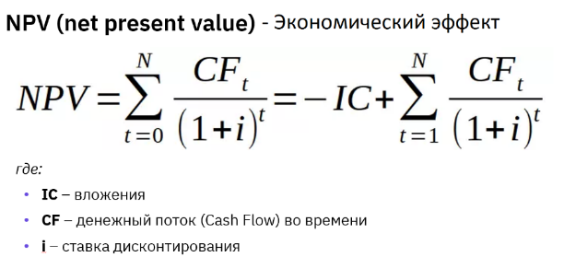
 |  |  |  | Статья | 1 год | 2 год | 3 год | 4 год | 5 год
 |  |  |  | Инвестиции в проект | 480,000 ₽
 |  |  |  | Операционные доходы от экономии |  | 743,652 ₽ | 743,652 ₽ | 743,652 ₽ | 743,652 ₽
 |  |  |  | Операционные расходы |  | 40,000 ₽ | 40,000 ₽ | 40,000 ₽ | 40,000 ₽
 |  |  |  | Чистый денежный поток | -480,000 ₽ | 703,652 ₽ | 703,652 ₽ | 703,652 ₽ | 703,652 ₽

Расчеты | ставка дисконтирования |  | 15%
 | NPV | = | 1,329,488 ₽

Вывод.
С учетом ставки дисконтирования, NPV проекта составит 1,33 млн. руб, соответственно проект опимален для внедрения.

Оценка инициативы по методу RICE |  |  |  |  | Самописка | Покупка | Оптимизация
1. Внедрение самописной системы |  |  |  | Reach | 120 | 120 | 120
2. Покупка доп.сервиса |  |  |  | Impact | 3 | 2 | 0.5
3. Оптимизация БП |  |  |  | Confidence | 0.8 | 0.8 | 0.8
 |  |  |  | Efford | 0.2 | 0.5 | 0.8

 |  |  |  | RICE SCORE | 1440 | 384 | 60
Вывод.
С учетом оценки по методу RICE гипотеза о внедрении самописной системы является наиболее приоритетной.

